期待結果
期待結果 | No.1 初期表示

期待結果 | No.2 初期表示＿給料リスト
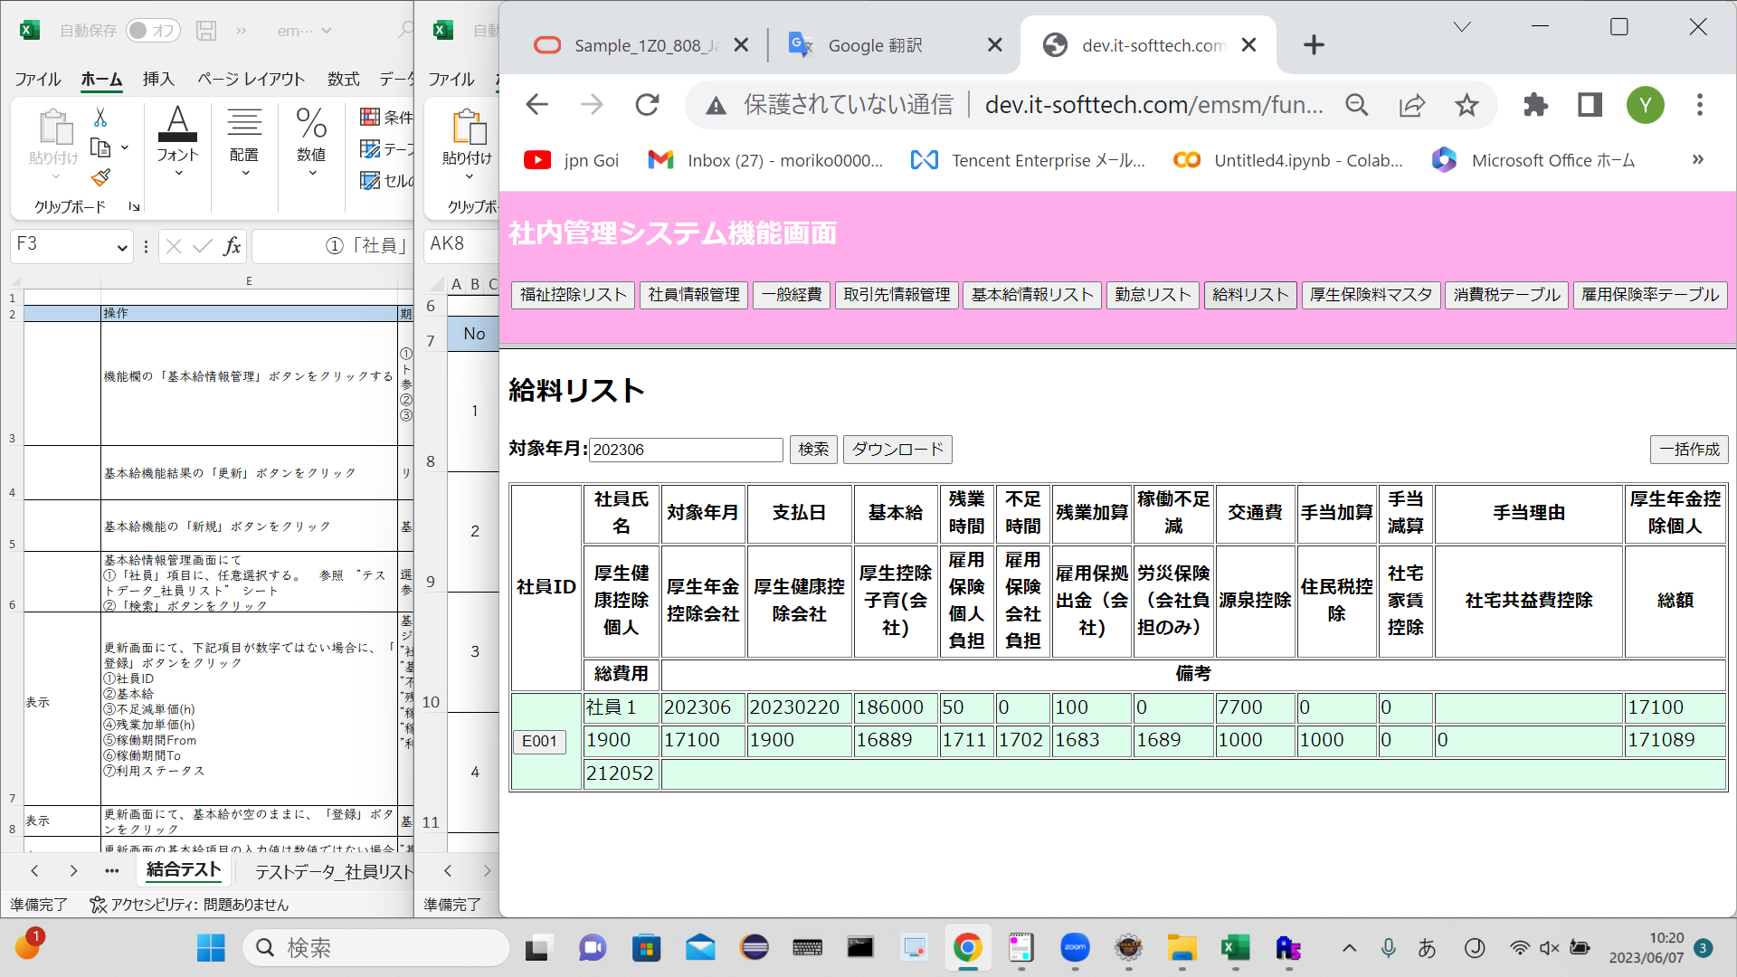

期待結果 | No.3 検索

期待結果 | No.4 検索＿エラー

期待結果 | No.5 ダウンロード

期待結果 | No.6 一括作成
 | salaryinfo DB
 | employeeID | month | paymentDate | base | overTime | shortage | overTimePlus | shortageReduce | transportExpense | specialAddition | allowancePlus | allowanceReduce | allowanceReason | welfarePensionSelf | welfarePensionComp | welfareHealthComp | welfareHealthSelf | welfareBaby | eplyInsSelf | eplyInsComp | eplyInsWithdraw | wkAcccpsIns | withholdingTax | municipalTax | rental | rentalMgmtFee | specialReduce | sum | totalFee | remark | deleteFlg | insertDate | updateDate
 | E001 | 202310 | 20231120 | 186000 | 50 | 0 | 100 | 0 | 6600 | 0 | 0 | 0 |  | 17100 | 17100 | 8550 | 8550 | 16889 | 1711 | 1702 | 1683 | 1689 | 10000 | 10000 | 0 | 0 | 0 | 145339 | 192952 |  | 0 | 20230607 | 20230607
 | E002 | 202310 | 20231120 | 195000 | 50 | 0 | 100 | 0 | 6600 | 0 | 0 | 0 |  | 17100 | 17100 | 8550 | 8550 | 17706 | 1794 | 1784 | 1765 | 1771 | 10000 | 10000 | 0 | 0 | 0 | 154256 | 202932 |  | 0 | 20230607 | 20230607
 | E003 | 202310 | 20231120 | 186000 | 50 | 0 | 100 | 0 | 6600 | 0 | 0 | 0 |  | 17100 | 17100 | 8550 | 8550 | 16889 | 1711 | 1702 | 1683 | 1689 | 10000 | 10000 | 0 | 0 | 0 | 145339 | 192952 |  | 0 | 20230607 | 20230607

